Dashboard
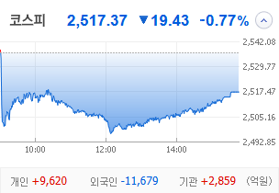
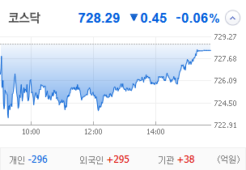
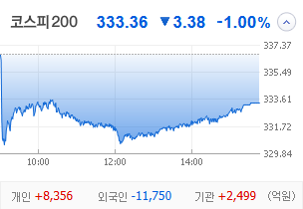
KOSPI | KOSDAQ | KOSPI 200 | 상승종목 |  |  |  |  |  |  |  | 종목별 투자정보
 |  |  | 번호 | 구분 | 종목번호 | 종목명 | 현재가 | 전일비 | 등락률 | URL | 종목명 | 진양화학
 |  |  | 1 | KOSPI | 051630 | 진양화학 | 4,655 | △ 1,055 | 29% | ▶ | 현재가 |  |  |  | 4,655
 |  |  | 2 |  | 010100 | 한국무브넥스 | 5,990 | △ 1,130 | 23% | ▶ | 전일비 |  |  |  | △ 1,055
 |  |  | 3 |  | 003780 | 진양산업 | 11,280 | △ 2,000 | 22% | ▶ | 등락률 |  |  |  | 29%
 |  |  | 4 |  | 005420 | 코스모화학 | 20,200 | △ 2,840 | 16% | ▶ | 거래량 |  |  |  | 4,035,730
다우산업 | 나스닥 | S&P 500 | 5 |  | 000810 | 삼성화재 | 381,500 | △ 40,000 | 12% | ▶ | 시가총액(억) |  |  |  | 987
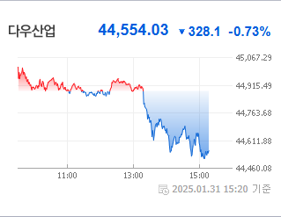
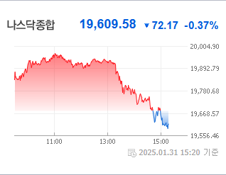
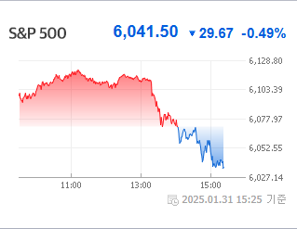
 |  |  | 6 |  | 010770 | 평화홀딩스 | 4,010 | △ 420 | 12% | ▶ | 영업이익(억) |  |  |  | -21
 |  |  | 7 |  | 010640 | 진양폴리 | 7,480 | △ 670 | 10% | ▶ | 외국인비율(%) |  |  |  | 0.5
 |  |  | 8 |  | 032830 | 삼성생명 | 89,100 | △ 7,900 | 10% | ▶ | PER(배) |  |  |  | -20.69
 |  |  | 9 |  | 073240 | 금호타이어 | 5,250 | △ 430 | 9% | ▶ | ROE(%) |  |  |  | -6.45
 |  |  | 10 |  | 000815 | 삼성화재우 | 284,500 | △ 20,500 | 8% | ▶ | PBR(배) |  |  |  | 2.72
USD환율 | JPY환율 | EUR환율 | 1 | KOSDAQ | 033160 | 엠케이전자 | 8,890 | ▲ 2,050 | 30% | ▶
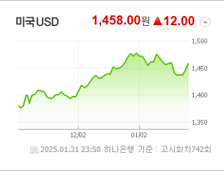
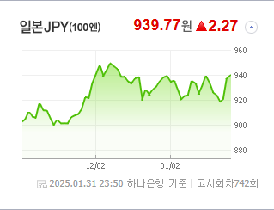
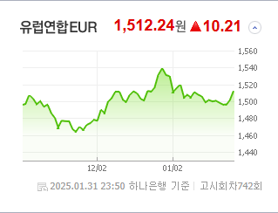
 |  |  | 2 |  | 032580 | 피델릭스 | 1,540 | ▲ 355 | 30% | ▶ | 종목별 전자공시 |  |  | 오늘의 리포트
 |  |  | 3 |  | 900290 | GRT | 4,255 | ▲ 980 | 30% | ▶ | 파일명 |  | URL | 구분 | 개수
 |  |  | 4 |  | 300080 | 플리토 | 20,850 | ▲ 4,800 | 30% | ▶ | 매출액또는손익구조30%(대규모법인은15%)이상변경 |  | ▶ | 시황정보 | 15
 |  |  | 5 |  | 232680 | 라온테크 | 8,820 | ▲ 2,030 | 30% | ▶ | 매매거래정지및정지해제(중요내용공시) |  | ▶ | 투자정보 | 17
 |  |  | 6 |  | 402030 | 코난테크놀로지 | 25,450 | △ 5,000 | 24% | ▶ | 주요사항보고서(영업정지) |  | ▶ | 종목분석 | 30
WTI | 유가 | 금 | 7 |  | 317830 | 에스피시스템스 | 8,560 | △ 1,670 | 24% | ▶ | 주주명부폐쇄기간또는기준일설정 |  | ▶ | 산업분석 | 20
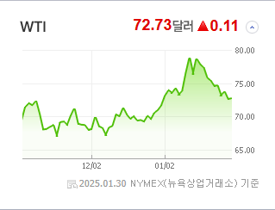
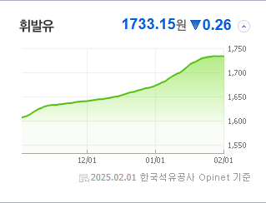
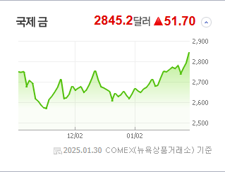
 |  |  | 8 |  | 450520 | 인스웨이브시스템즈 | 4,625 | △ 855 | 23% | ▶ |  |  |  | 경제분석 | 20
 |  |  | 9 |  | 160190 | 하이젠알앤엠 | 38,500 | △ 7,050 | 22% | ▶ |  |  |  | 경제전망리포트
 |  |  | 10 |  | 277810 | 레인보우로보틱스 | 299,500 | △ 52,500 | 21% | ▶ |  |  |  | 2024년 11월 경제전망보고서(Indigo Book)_FFFFF.pdf

 | 전일대비
손해보험 | 8.53%
생명보험 | 7.94%
양방향미디어와서비스 | 6.26%
담배 | 4.44%
소프트웨어 | 4.39%
IT서비스 | 3.38%
게임엔터테인먼트 | 3.37%
항공화물운송과물류 | 2.90%
건강관리업체및서비스 | 2.64%
증권 | 2.59%
은행 | 2.58%
카드 | 2.56%
다각화된통신서비스 | 2.11%
디스플레이패널 | 2.01%
해운사 | 1.85%
사무용전자제품 | 1.84%
판매업체 | 1.38%
생물공학 | 1.34%
화장품 | 1.33%
조선 | 1.20%
출판 | 1.15%
무선통신서비스 | 1.05%
항공사 | 1.02%
음료 | 0.91%
광고 | 0.82%
자동차부품 | 0.76%
기계 | 0.72%
업종별 시세 |  |  | 주요 뉴스 |  |  |  |  |  |  |  | 종목별 뉴스공시
 |  |  | 중국 AI 스타트업 '딥시크'가 저비용 고성능 모델을 발표하며 글로벌 주식시장에 큰 영향을 미쳐, 특히 코스피는 외국인의 대규모 매도로 인해 큰 폭으로 하락했고, 통화시장에서는 원/달러 환율이 상승하는 등 금융시장의 불안정성이 커졌습니다. |  |  |  |  |  |  |  | 제목 |  |  | URL | 종목명
 |  |  |  |  |  |  |  |  |  |  | 코스닥, 딥시크 쇼크에 반도체 약세…외인·기관 팔자 |  |  | ▶ | 진양화학
 |  |  |  |  |  |  |  |  |  |  | 코스닥, 딥시크 쇼크에 반도체 약세…외인·기관 팔자 |  |  | ▶ | 한국무브넥스
 |  |  |  |  |  |  |  |  |  |  | 코스닥, 딥시크 쇼크에 반도체 약세…외인·기관 팔자 |  |  | ▶ | 진양산업
 |  |  | 출처 |  | 제목 |  |  |  |  | URL | “큰 돈 안 써도 AI개발 가능하다고?”…‘딥시크 쇼크’ 반사이익 제.... |  |  | ▶ | 삼성화재
 |  |  | 매일경제 |  | ‘알케미스트 실소유주’ 은진혁 전 인텔코리아 사장 숨져 |  |  |  |  | ▶ | 코스닥, 딥시크 쇼크에 반도체 약세…외인·기관 팔자 |  |  | ▶ | 평화홀딩스
 |  |  | 매일경제 |  | “큰 돈 안 써도 AI개발 가능하다고?”…‘딥시크 쇼크’ 반사이익 제대로 본 업종은 |  |  |  |  | ▶ | 코스피 상장사 영업이익률 11년새 최저 |  |  | ▶ | 진양폴리
 |  |  | 매일경제 |  | “매일 흐름 바뀌는 기술주에 지쳤다”…피곤한 서학개미 ‘이 주식’에 눈독 |  |  |  |  | ▶ | “큰 돈 안 써도 AI개발 가능하다고?”…‘딥시크 쇼크’ 반사이익 제.... |  |  | ▶ | 삼성생명
 |  |  | MBN |  | "돈 더 내도 다른 비행기 탈래요" 잇단 사고에 저가항공 기피 |  |  |  |  | ▶ | 작년 최대 실적' 금호타이어, 내부 성과급 갈등 |  |  | ▶ | 금호타이어
 |  |  | MBN |  | 반도체 이익 3조 못 미친 삼성전자…K-반도체, '딥시크 파도'에 우려·기대 공존 |  |  |  |  | ▶ | 中 딥시크 덕에 뛴 네이버·카카오…잘나가던 전력 인프라는 급락 |  |  | ▶ | 엠케이전자
 |  |  | 매일경제 |  | “국장에 우량주가 어딨어”…시총 2위 하이닉스, AI 거품론에 하루 10% 추락 |  |  |  |  | ▶ | 中 딥시크 덕에 뛴 네이버·카카오…잘나가던 전력 인프라는 급락 |  |  | ▶ | 피델릭스
 |  |  | 서울경제 |  | 믿고 계속 버텼더니 '대박'…237% 올라 '벼락부자'된 서학 개미들 |  |  |  |  | ▶ | 中 딥시크 덕에 뛴 네이버·카카오…잘나가던 전력 인프라는 급락 |  |  | ▶ | GRT
 |  |  | 매일경제 |  | ‘빅쇼트’ 주인공 4인방도 ‘이제는 롱 잡을 때’ |  |  |  |  | ▶ | 中 딥시크 덕에 뛴 네이버·카카오…잘나가던 전력 인프라는 급락 |  |  | ▶ | 플리토
 |  |  | 서울경제 |  | "백종원 믿었는데 무슨 일이냐"…99%는 손실 보고 있다는 '더본코리아' |  |  |  |  | ▶ | [코스닥 마감]딥시크 쇼크에 반도체 흔들…中 AI 수혜株는 부각 |  |  | ▶ | 라온테크
 |  |  | 매일경제 |  | 소외받던 네카오·금융株에 볕든다 |  |  |  |  | ▶ | [코스닥 마감]딥시크 쇼크에 반도체 흔들…中 AI 수혜株는 부각 |  |  | ▶ | 코난테크놀로지
 |  |  | 매일경제 |  | 엔비디아 무너지자 K반도체株 와르르 …'20만닉스' 깨졌다 |  |  |  |  | ▶ | 에스피시스템스, 현대차 ‘아틀라스’ 로봇 생산 투입… 자동화시스템... |  |  | ▶ | 에스피시스템스
 |  |  | 이데일리 |  | ‘딥시크’ 된서리 못 피한 삼전·하이닉스 급락…변동성 속 전략은 |  |  |  |  | ▶ | 中 딥시크 덕에 뛴 네이버·카카오…잘나가던 전력 인프라는 급락 |  |  | ▶ | 인스웨이브시스템즈
 |  |  | 서울경제 |  | SK하이닉스 시총 15조 증발…'딥시크 쇼크' 못 피했다 |  |  |  |  | ▶ | ‘딥시크 쇼크·外人 대탈출’ 코스피 2500선도 위협…SK하이닉스 -1... |  |  | ▶ | 하이젠알앤엠
 |  |  | 서울경제 |  | 랠리 멈춘 티웨이항공 "경영권 분쟁 영향에 주가 변동성 커질 것" |  |  |  |  | ▶ | 삼성전자 4분기 HBM 매출 기대 하회… “HBM3E 개선 제품 1분기... |  |  | ▶ | 레인보우로보틱스
 |  |  | 서울경제 |  | 美관세 등 3대 악재…환율 상방압력 고조 |  |  |  |  | ▶
 |  |  | 서울경제 |  | 외국인 1.6조 매도폭탄 쏟아내…"단기 변동성 확대 불가피" |  |  |  |  | ▶

